상품제안서
컵앤컵스 스마트360 간지 텀블러 400ml | 상품코드: F19866

 |  |  |  |  |  |  | 02-412-0044 | www.easy1.co.kr
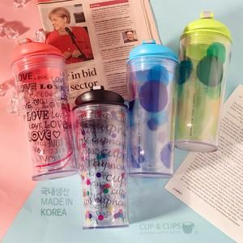

【상세/제작정보】 | *제품 입수량 : 1box당 50개입

【인쇄/포장옵션】 | 실크, 레이저 / 포장지포장

【공급단가】 | 수량 | 100~ | 300~ | 500~ | 1,000~ | 3,000~
*VAT별도 | 핑크 | 4,060원 | 3,910원 | 3,770원 | 3,620원 | 3,480원
 | 그린 | 4,060원 | 3,910원 | 3,770원 | 3,620원 | 3,480원
 | 블루 | 4,060원 | 3,910원 | 3,770원 | 3,620원 | 3,480원

【상품 URL】 | https://dev.easy1.co.kr:443/src/goods_detail.php?gdno=19866

